Sheet1
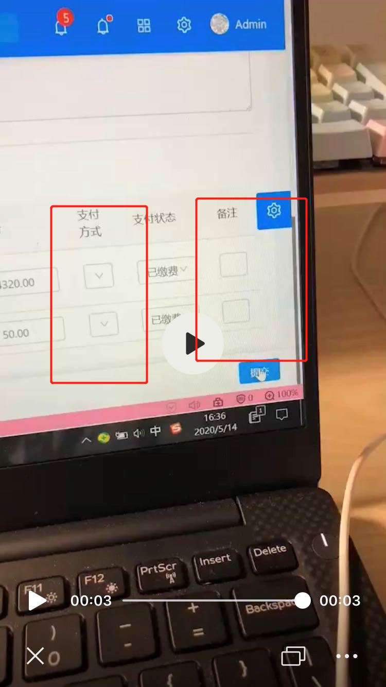
问题 | 解决人 | 是否解决 | 备注
订单列表要看见详细的报名（缴费）情况 | czy | done | 接口字段名调整
课程里要有报名学员信息 | czy+myk |  | 在课程列表 编辑 按钮后 增加一个按钮跳转 查看报名学员 ,后台接口已经开发完，页面显示 学生姓名、学校、性别、年级、电话 register/student/{courseId}
学生管理里，新录一个数据页面就有学员信息，不能操作每个都靠联想去搜索 | czy | done | 查询条件不知道
报名里，支付方式下拉直接选择，而不是模糊...操作 | myk | 暂不解决 | 小显示屏适配问题 --见截图
报名里，备注那栏框太小了吧只能看见打的1个字 | myk | 暂不解决 | 小显示屏适配问题 --见截图
有些特殊班级开班创建，如物理零起点，是可以6-8年级都参加的，创建时能否多输入报名年级信息 | czy | done | 增加配置多年级
创建班时教师一栏可以先空一下，不要必填项目，不然都创建不了 | myk |  | 前端取消任课老师必填项目校验，但是课程校验放开后数据显示不全，报错信息 CourseViewComponent.html:127 ERROR TypeError: Cannot read property 'name' of null at Object.eval [as updateDirectives] (CourseViewComponent.html:127)
课程编号模糊搜索文字重叠 | czy | done | 课程编号不需要显示
没有选择支付方式或者支付状态 提交的时候没有报警 | myk

